关系图
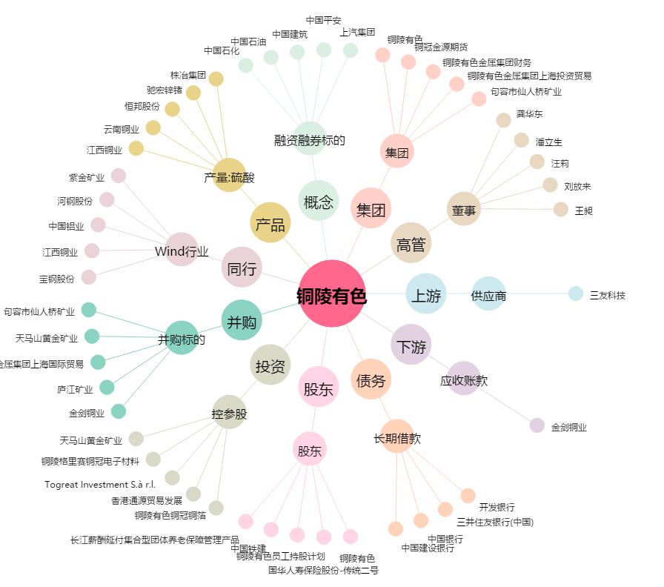
铜陵有色[000630.SZ] - 关系概览图

